CALCULO COSTOS
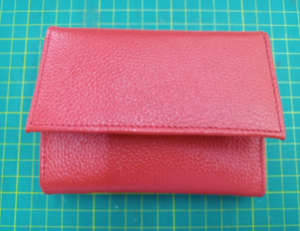
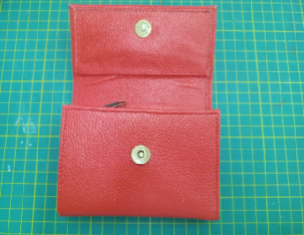
MARIBEL GIL
CEDULA | 43506380
PRODUCTO | billeteradama 007
FICHA | Celda de produccion

VALOR DEL PRODUCTO | $ 12,614.82
PRECI DE VENTA

MATERIALES E INSUMOS. | UNIDAD DE MEDIDA | VALOR UNIDAD DE CONSUMO | CONSUMO POR PRODUCTO | VALOR UNIDAD DE CONSUMO | SUBTOTALES
Cuero Napa con cera y acabado espejo | dm2 | $ 898.45 | 12 |  | $ 10,781.40
ESPUMA DE BAJA DENSIDAD | Cm2 | $ 0.61 | 268 |  | $ 164.47
Seda para forro | Cm2 | $ 0.68 | 1788 |  | $ 1,213.29
Llave metálica deslizador #3 para cremallera - pavón | Unidad | $ 455.67 | 1 |  | $ 455.67
broche imán niquelado pequeño 10 mm | Unidad | $ 1,280.44 | 1 |  | $ 1,280.44
Cremallera poliéster #3 | Cm | $ 9.44 | 210 |  | $ 1,981.35

